表紙・改定履歴
Webダイレクト販売

画面設計書
Web申込み専用ページメールアドレス変更確認画面
G0215

© 2020 Sasuke Financial Lab Inc.

変 更 記 録
版数 REV. | 作成更新日 | 変 更 内 容 | 担 当
01 | 2020-08-27 | 初版 | 小川
02 | 2020-09-04 | 名称変更 ・「申込マイページメールアドレス変更確認画面」→「Web申込み専用ページメールアドレス変更確認画面」 | 幡司
03 | 2020-09-16 | UI工程初版 | 福山
04 | 2020-09-30 | UIレビュー記録表のレビュー指摘事項に対応 | 木部
05 | 2020-11-25 | ・ハッシュ値の受け取りをパスパラメータからURLクエリに変更 | 小川
06 | 2020-11-27 | ・「画面項目定義書」シートにテキストボックスのtypeを追記 ・「画面項目定義書」シートにテキストボックスのプレースホルダーを追記 | 小川
07 | 2020-01-12 | " メールアドレス変更後、ログイン画面へリダイレクトされず袋小路になってしまうので、強制遷移を促す画面へ遷移するようUI・SS変更 G0215_Web申込み専用ページメールアドレス変更確認画面表示後、メールアドレス変更APIレスポンスに応じてメールアドレス変更が完了した画面を表示する。" | 須永

画面概要
設計説明書 |  |  |  | システム |  | 画面名 | 画面ID
 |  |  |  | Webダイレクト販売 |  | Web申込み専用ページメールアドレス変更確認画面 | G0215

 | 1 | 画面概要

 |  | 「G0214.Web申込み専用ページメールアドレス変更画面」で送付されたメールに記載してあるURLから表示される、
 |  | メールアドレスの有効性・本人確認を行ったのち、メールアドレスの変更を確定する画面である。

 |  | メールアドレスとパスワードでログインしている場合、パスワードを入力してメールアドレスを変更する。
 |  | 外部認証でログインしている場合、外部認証を行った後、メールアドレスを変更する。

 |  | 確定後、「共通画面_通知画面」で変更完了メッセージを表示する。

 | 2 | 画面遷移
 |  |  | 「G0214.Web申込み専用ページメールアドレス変更画面」 |  | 「G0215.Web申込み専用ページメールアドレス変更確認画面」
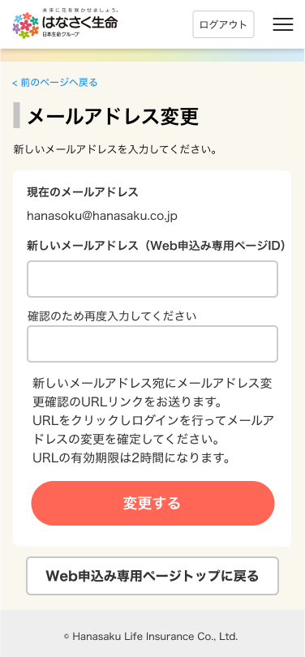
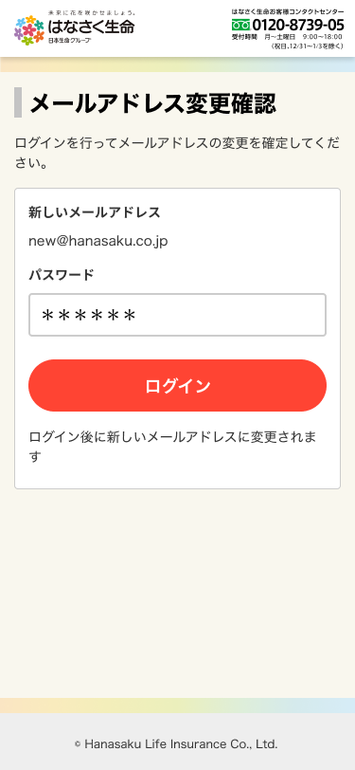

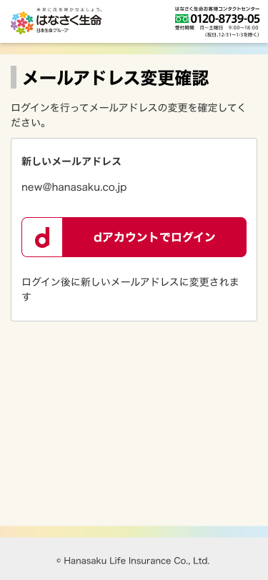
 |  |  |  |  |  | 外部認証の場合

画面レイアウト
画面レイアウト | システム | 画面名 | 画面ID
 | Webダイレクト販売 | Web申込み専用ページメールアドレス変更確認画面 | G0215

1
1
B

A
2

1
C

